فایل خالی (2)
ردیف : |  | 4411 |  | گروه صنعتی پارس(واحد کفش)
تاریخ ثبت : |  | 12 | 11 | 1398 |  | زمان تقریبی تولید : |  |  | روز
تاریخ تحویل : |  |  |  | 1398 |  | زمان تقریبی تحویل : |  |  | روز |  | نام مشتری : |  | کفش پارس
تاریخ تأمین مواد : |  |  |  | 1398 |  | زمان تقریبی تأمین : |  |  | روز

مدل : |  |  | سایز | 40 | 41 | 42 | 43 | 44 | 45 | 0 | جمع | کد تولید : | 763 | سایز | 40 | 41 | 42 | 43 | 44 | 45 |  | جمع
296/8 |  |  | جفت | 20 | 40 | 60 | 60 | 40 | 20 | 0 | 240 |  |  | جفت | 20 | 40 | 60 | 60 | 40 | 20 |  | 240
 |  |  | نام خیاط |  |  |  |  |  |  |  |  | رنگ : | عسلی
 |  |  |  |  |  |  |  |  |  |  |  |  |  | جفت : |  | 540
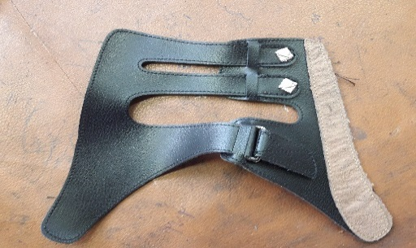
 |  |  |  |  |  |  |  |  |  |  |  |  |  |  |  |  |  |  |  |  | 42
ردیف | مواد مصرفی برشکاری رویه |  |  | واحد | تعداد جفت |  | مقدار استاندارد |  | مصرف واقعی |  | تصویر : |  |  | ردیف | کد | مواد مصرفی برشکاری رویه |  | واحد | مقدار استاندارد
1 | سوئیت قهوه ای دوبله با نان واون |  |  | متر | 240 |  | 2.4 |  |  |  |  |  |  | 1 |  | سوئیت قهوه ای دوبله با نان واون |  | متر | 5.4
2 | سوبله پاویا عسلی |  |  | متر | 240 |  | 12.0 |  |  |  |  |  |  | 2 |  | سوبله پاویا عسلی |  | متر | 27
3 | برچسب 10سانتی مشکی |  |  | متر | 240 |  | 0.6 |  |  |  |  |  |  | 3 |  | برچسب 10سانتی مشکی |  | متر | 1.25
4 |  |  |  |  |  |  |  |  |  |  |  |  |  | 4
نام و امضاء برشکار : |  |  | نام و امضاء کنترل کننده : |  |  | نام وامضاء کنترل کننده نهایی |  |  | نام و امضاء مسئول انبار مرکزی : |  |  |  | تایم استاندارد
 |  |  |  |  |  |  |  |  |  |  |  |  | 14:00:00


مدل : |  | 296/8 |  |  | کد تولید : |  |  | 763 |  |  | تصویر :
مواد و ملزومات مصرفی دوخت |  |  |  | واحد | تعداد جفت |  | مقدار استاندارد |  | مصرف واقعی |  |  |  |  | مواد و ملزومات مصرفی دوخت |  |  |  | واحد | مقدار استاندارد
1 | پل مستطیل 3 سانتی سیاه قلم |  |  | عدد | 240 |  | 480.0 |  |  |  |  |  |  | 1 |  | پل مستطیل 3 سانتی سیاه قلم |  | عدد | 1080
2 | میخ زیر و رو نیکل |  |  | عدد | 240 |  | 960.0 |  |  |  |  |  |  | 2 |  | میخ زیر و رو نیکل |  | عدد | 2160
3 |  |  |  |  |  |  |  |  |  |  |  |  |  | 3
4 |  |  |  |  |  |  |  |  |  |  |  |  |  | 4
نام و امضاء خیاط : |  |  | نام و امضاء کنترل کننده : |  |  | نام وامضاء کنترل کننده نهایی |  |  | نام و امضاء مسئول انبار مرکزی : |  |  |  | امضاء مدیریت :

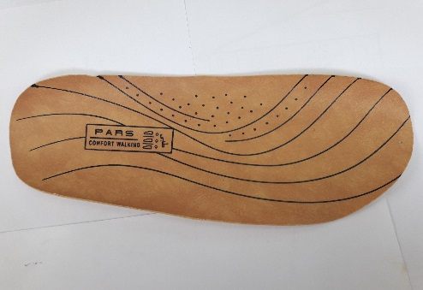
سایز |  | 40 | 41 | 42 | 43 | 44 | 45 | 0 | جمع |  | تصویر :
جفت |  | 20 | 40 | 60 | 60 | 40 | 20 | 0 | 240
مدل : |  | 296/8 |  |  | کد تولید : |  |  | 763
ردیف | مواد مصرفی برشکاری کفی |  |  | واحد | تعداد جفت |  | مقدار استاندارد |  | مصرف واقعی |  |  |  |  | ردیف | کد | مواد مصرفی برشکاری کفی |  | واحد | مقدار استاندارد
1 | کفی کرم بژ ونزیا |  |  | متر | 240 |  | 14.0 |  |  |  |  |  |  | 1 |  | کفی کرم بژ ونزیا |  | متر | 31.5
2 |  |  |  |  |  |  |  |  |  |  |  |  |  | 2
نام و امضاء برشکار : |  |  | نام و امضاء کنترل کننده : |  |  | نام وامضاء کنترل کننده نهایی |  |  | نام و امضاء مسئول انبار مرکزی : |  |  |  | امضاء مدیریت :

نوع پیمانکاری : |  | لیزر | گلدوزی |  | چاپ |  | نام پیمانکاران :

مدل : |  | 296/8 |  |  | کد تولید : |  |  | 763 |  |  | تصویر :
ردیف | مواد مصرفی برشکاری جورابگیر |  |  | واحد | تعداد جفت |  | مقدار استاندارد |  | مصرف واقعی |  |  |  |  | ردیف | کد | مواد مصرفی برشکاری جورابگیر |  | واحد | مقدار استاندارد
1 |  |  |  |  |  |  |  |  |  |  |  |  |  | 1
2 |  |  |  |  |  |  |  |  |  |  |  |  |  | 2
نام و امضاء برشکار : |  |  | نام و امضاء کنترل کننده : |  |  | نام وامضاء کنترل کننده نهایی |  |  | نام و امضاء مسئول انبار مرکزی : |  |  |  | امضاء مدیریت :

